Deckblatt


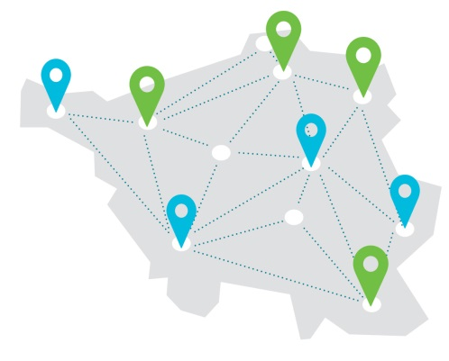

Für Schulen mit herausragender Beruflicher Orientierung Bewerbungsbogen für das Schuljahr 2022/2023

